FORM_HOME
Payment Date | 30-APR-2021
Company Name | ENERGY QUALITY SERVICE CO.,LTD. |  |  |  |  |  |  |  |  |  | 2222222
Bank | 002: Bangkok Bank
Acc no. | 2270731553 |  |  |  |  |  |  |  |  |  |  | NORMAL
Prient current
Remark WHT |  | Other
Print All
 |  | Dies,Jigs
 |  | Parts (ELE+MEC)

Slip No. | INV. DATE | INV NO. | Des. | DEPT | AMOUNT | VAT 7% | TOTAL AMOUNT | Base WHT | W/H | DEDUCT | Net Payment | CUR.
102213WR | 18-Mar-21 | 016/2564 | Service 40(8) | FAE | 34,000.00 | 2,380.00 | 36,380.00 | 34,000.00 | 2.0% | 680.00 | 35,700.00 | THB
 |  |  |  |  | 34,000.00 | 2,380.00 | 36,380.00 | 34,000.00 |  | 680.00 | 35,700.00

 |  |  |  |  |  |  |  | Base WHT | Rate | WHT Amount
 |  |  |  |  |  |  |  | 34,000.00 | 2.0% | 680.00
 |  |  |  |  |  |  |  |  |  | 680.00

 |  |  |  |  |  |  |  |  |  |  |  |  | 874.04 | 45886.93 | THB | 15-FEB-2021 | TT | 014SCB/RAMKHUMHANG (SUMMAKORN)//0245555002481 | 1362531109
 |  |  |  |  |  |  |  |  |  |  |  |  | 0 | 2805 | THB | 15-FEB-2021 | TT | 014SCB/RAMKHUMHANG (SUMMAKORN)//0245555002481 | 1362531109
 |  |  |  |  |  |  |  |  |  |  |  |  | 194.85 | 10229.73 | THB | 15-FEB-2021 | TT | 014SCB/RAMKHUMHANG (SUMMAKORN)//0245555002481 | 1362531109
 |  |  |  |  |  |  |  |  |  |  |  |  | 1750 | 35700 | THB | 15-FEB-2021 | TT | 014SCB/RAMKHUMHANG (SUMMAKORN)//0245555002481 | 1362531109
 |  |  |  |  |  |  |  |  |  |  |  |  | 80.57 | 4230.11 | THB | 15-FEB-2021 | TT | 014SCB/RAMKHUMHANG (SUMMAKORN)//0245555002481 | 1362531109
 |  |  |  |  |  |  |  |  |  |  |  |  | 2400 | 48960 | THB | 15-FEB-2021 | TT | 014SCB/RAMKHUMHANG (SUMMAKORN)//0245555002481 | 1362531109

Vender Code
NOTE!! พื้นที่สำหรับ Vendor Dummty
1) ให้ใช้เลขที่บัญชีในการ Search หา
2) หากต้องเพิ่มให้แทรกบรรทัดและคีย์เพิ่ม
3) ห้าม Copy มาวางทับ
sup site cd | sup site nm | bk branch nm (exclude JPN) | bk acct (exclude JPN)
1111111 | A AND V ASSET CO.,LTD. | 004: Kasikorn Bank | 7071030959
1111111 | ADVANCE WIRELESS NETWORK CO.,LTD. |  | CHEQUE
1111111 | ALITA AWARD CO.,LTD. | 002: Bangkok Bank | 5847032066 | AUM
1111111 | ANCHANA APHICHISAKUL | 004: Kasikorn Bank | 7432836882 | AUM
1111111 | ANCHANA TRANSLATION | 004: Kasikorn Bank | 7432836882
1111111 | AQUARIUS HOTEL & RESORT CO.,LTD. | 002: Bangkok Bank | 1104060817 | AUM
1111111 | ASSOCIATION OF THE PHYSICALLY HANDICAPPED OF THAILAND | 006: Krung Thai Bank | 9858480415
1111111 | B.L Hua Co.,Ltd. | 014: Siam Commercial Bank | 5803026035 | AUM
1111111 | BEYOND RESIDENCE BRANCH WISUT KASAT | 014: Siam Commercial Bank | 0252301820
1111111 | CHANCHAOLAO BEACH | 004: Kasikorn Bank | 4272123689
1111111 | DELOITTE TOUCHE TOHMATSU JAIYOS ADVISORY CO.,LTD. | 014: Siam Commercial Bank | 1013013496
1111111 | ELEGANT RESTROOMS CO,.LTD | 014: Siam Commercial Bank | 4060381903
1111111 | EVERGREEN PLACE CO.,LTD. | 002: Bangkok Bank | 1233156080 | AUM
1111111 | F.B.T. SPORT CPMPLEX CO.,LTD | 002: Bangkok Bank | 1803077997
1111111 | GOLDEN ASSET LTD. | 014: Siam Commercial Bank | 0633008362 | SOM
1111111 | GRAND SPORT GROUP CO.,LTD. | 025: Bank of Ayudhaya | 1430018819 | AUM
1111111 | HADTUN KLUANSUAI RESORT CO.,LTD. | 014: Siam Commercial Bank | 5142574486 | AUM
1111111 | HR CENTER CO.,LTD. | 014: Siam Commercial Bank | 0802359647
1111111 | I & V MARKETING CO.,LTD. | 014: Siam Commercial Bank | 0292507258 | AUM
1111111 | INDUSTRY NEW LIMITED PARTNERSHIP | 025: Bank of Ayudhaya | 2391292292
1111111 | JAC PERSONNEL RECRUITMENT LTD. | 004: Kasikorn Bank | 0031183049 | SOM
1111111 | JMA CONSULTANTS (THAILAND) CO.,LTD. | 004: Kasikorn Bank | 8472020022 | Special case (PJ007ZZ) ใช้สำหรับการจ่ายเงินกรณีปกติของ Vendor เข้าบัญชี MZH
1111111 | KALEIDESCOPE PROPERTIES CO.,LTD. | 014: Siam Commercial Bank | 7963006537
1111111 | KASEMKIJ CO.,LTD. (CLASSIC KAMEO RAYONG) | 004: Kasikorn Bank | 1401036217
1111111 | KINGDOM THAI LEO CO.,LTD. | 004: Kasikorn Bank | 0182949205
1111111-3 | KINOKUNIYA BOOK STORES (THAILAND) CO.,LTD. | 014: Siam Commercial Bank | 0592619983 | AUM
1111111 | KOOKID TRAINING CO.,LTD. | 004: Kasikorn Bank | 0413786150 | AUM
1111111-2 | L&H HOTEL MANAGRMENT CO.,LTD. | 014: Siam Commercial Bank | 2272084426 | AUM
1111111 | MIDA DEVELOMENT CO.,LTD. | 014: Siam Commercial Bank | 0112586293 | SOM
1111111 | MR.AMNUAY SAENGSAWANG | 065: Thanachart Bank | 3346065897 | SOM
1111111 | MR.ANUPAN WEERANITINUN | 006: Krung Thai Bank | 2180236492 | SOM
1111111 | MR.BADIN TRAKULRUNG | 006: Krung Thai Bank | 9865597608
1111111 | MR.HIROSHI TORIYAMA | 014: Siam Commercial Bank | 0494445422 | SOM
1111111 | MR.NAPHON PUDPONG | 006: Krung Thai Bank | 9819190657
1111111 | MR.PANUWAT CHANTAWONG | 014: Siam Commercial Bank | 3922414854 | AUM
1111111 | MR.PHONGPIPAT SAENGSAWANG | 006: Krung Thai Bank | 6780129895 | SOM
1111111 | MR.PHONGPISUT SAENGSAWANG | 004: Kasikorn Bank | 0531861493 | SOM
1111111 | MR.PRAYONGSAK BORAE | 025: Bank of Ayudhaya | 4241542852
1111111 | MR.SOMBOON NIYANTANG | 002: Bangkok Bank | 7510035871
1111111 | MR.TANUT FAENGNOK | 004: Kasikorn Bank | 0023945037
1111111 | MR.TEERAYUT JANDANUKUL | 002: Bangkok Bank | 7220210707
1111111 | MR.WATSHARA KARDEE | 002: Bangkok Bank | 2300530116
1111111 | MR.WIWAT SUVIWATCHAI | 025: Bank of Ayudhaya | 3950010311 | SOM
1111111 | MRS.PRATHUAN SAENGSAWANG | 014: Siam Commercial Bank | 7414098477 | SOM
1111111 | MRS.WATCHARA HAITOOK | 014: Siam Commercial Bank | 4066915865
1111111 | MS.CHANANYA SONGWATTANASIN | 004: Kasikorn Bank | 5202472895
1111111 | MS.KANOKTHIP WONGFOO | 004: Kasikorn Bank | 0098955704
1111111 | MS.KUSUMA KHAISAN | 006: Krung Thai Bank | 9862934506
1111111 | MS.LUMPANG NATHAMPLOY | 065: Thanachart Bank | 6516093987 | SOM
1111111 | MS.NIRAMOL RAKPONG | 004: Kasikorn Bank | 4272304241 | SOM
1111111 | MS.RINLAPHAT PITAPANTHARAT | 004: Kasikorn Bank | 5711018168
1111111 | MS.SAMORN SAELENG | 014: Siam Commercial Bank | 8492693700
1111111 | MS.SOMMAI SRISAMO | 002: Bangkok Bank | 9560185671 | SOM
1111111 | MS.THIPPHAWAN KHANTI | 002: Bangkok Bank | 3294444306 | AUM
1111111 | NEIGHBOR GROUP LIMITED PARTNERSHIP | 004: Kasikorn Bank | 5592133581 | AUM
1111111 | OZAKI CONSULTING CO.,LTD. | 004: Kasikorn Bank | 0088596927
1111111 | PARITHAS UTTHAYAN NANGRONG CO.,LTD. | 002: Bangkok Bank | 0010999076
1111111 | PHUTARA FAH RESORT PART.,LTD | 002: Bangkok Bank | 3414085286 | SOM
1111111 | PINGPONG INTER SHOP | 002: Bangkok Bank | 2430247672 | AUM
1111111-1 | PIYASIRI CO.,LTD. | 002: Bangkok Bank | 0057117996 | AUM
1111111 | PRASIT MANSION CO.,LTD. | 004: Kasikorn Bank | 6272177889 | SOM
1111111 | PROFESSIONAL TRAINING AND CONSULTANCY CO.,LTD. | 011: TMB Bank | 0019293927
1111111 | PROPERTY AND CONCESSION MANAGEMENT OFFICE VALAYA-ALONGKORN RAJABHAT UNIVERSITY UNDER ROYAL PATRONAGE | 006: Krung Thai Bank | 1260178072
1111111 | RGF HR AGENT RECRUITMENT (THAILAND) CO.,LTD. | 018: Sumitomo Mitsui Banking Corp. | 2010042301 | AUM
1111111 | ROLLING RESTROOMS CO.,LTD. | 002: Bangkok Bank | 0387052939
1111111 | RUNGSIT PROSPER ESTATE CO.,LTD. (KANTARY HOTEL AYUTTHAYA) | 002: Bangkok Bank | 0733015317
1111111 | SIRIPIN ARANYAPAN | 004: Kasikorn Bank | 0158350033 | SOM
1111111 | SIRIVIT APOLLO VENTURES CO.,LTD. | 025: Bank of Ayudhaya | 0021232678
1111111 | SMART GARATION THAILAND LTD. | 006: Krung Thai Bank | 1930178786
1111111 | SP MOBILE SERVICE CO.,LTD. | 011: TMB Bank | 0372683425
1111111 | SRIMAHAPHOT POLICE STATION | 006: Krung Thai Bank | 2136038559
1111111 | THAI BAG ALL CO.,LTD. | 002: Bangkok Bank | 0330785999
1111111 | THE BOTANIC CO.,LTD. | 002: Bangkok Bank | 0230287831
1111111 | THE CANAL 304 TWO CO.,LTD. |  | CHEQUE
1111111 | THE PROVINCIAL RED CROSS CHAPTER OF PRACHINBURI | 006: Krung Thai Bank | 2131411839
1111111 | THE TOY TOUR | 004: Kasikorn Bank | 2101015052
1111111 | TOYOTA AYUTTHAYA CO.,LTD. |  | CHEQUE | AUM
1111111 | UNITED ANALYAT AND ENGINEERING CONSULTANT CO., LTD. | 014: Siam Commercial Bank | 0133056920 | SOM
1111111 | VIPHAVADI RANGSIT HOTEL CO.,LTD | 014: Siam Commercial Bank | 0292998378 | SOM
1111111 | VORACHAK YONT CO.,LTD | 002: Bangkok Bank | 1213093790 | AUM
1111111 | WE VALLEY CO. | 014: Siam Commercial Bank | 5014181212 | SOM
1111111 | WICHAYA PROPERTY CO.,LTD. |  | CHEQUE
1111111 | WISDOM 304 CO.,LTD. |  | CHEQUE
1111111 | WORD MARKET ASIA LIMITED PARTNERSHIP | 014: Siam Commercial Bank | 4310279505
1111111 | บมจ.ธนาคารกสิกรไทย เพื่อรับชำระบัตร FLEET CARD |  | CHEQUE
2222222 | AAF INTERNATIONAL (THAILAND)CO.,LTD | 002: Bangkok Bank | 2270731553
2222222 | ACOMMERCE CO.,LTD | 004: Kasikorn Bank | 0598163774 | AUM
2222222 | AGLOW (THAILAND) CO.,LTD | 004: Kasikorn Bank | 8551012965 | AUM
2222222 | AIM CONSULTANT CO.,LTD | 014: Siam Commercial Bank | 4012398346 | PAW
2222222 | ASEFA PUBLIC CO.,LTD. | 004: Kasikorn Bank | 1841081729
2222222 | ASIA RECYCLING TECHNOLOGY CO.,LTD. | 004: Kasikorn Bank | 1701063313 | AUM
2222222 | BEGIN ENTERPRISE CO.,LTD | 002: Bangkok Bank | 7030580141 | AUM
2222222 | DYNAMIC ENGINEERING SYSTEM CO.,LTD | 004: Kasikorn Bank | 0811049387 | SOM
2222222 | ENERGY QUALITY SERVICE CO.,LTD. | 014: Siam Commercial Bank | 0212510469 | AUM
2222222 | FACTORY LEARNING CO.,LTD. | 004: Kasikorn Bank | 0231850899 | AUM
2222222 | FILTECH PLUS ENGINEERING CO.,LTD. | 004: Kasikorn Bank | 0101810771
2222222 | HARN ENGINEERING SOLUTIONS PUBLIC CO.,LTD. | 004: Kasikorn Bank | 7131040010
2222222 | INTERTEK TESTING SERVICES (THAILAND)LTD. | 014: Siam Commercial Bank | 0412489921
2222222 | ISET (THAILAND) LIMITED | 014: Siam Commercial Bank | 1013017644 | AUM
2222222 | ISET (THAILAND) LIMITED. | 017: Citibank N.A. | 4687846489 | AUM
2222222 | KRUSUEA SORNPATHOMPAYABAN PUMPHUAJAI CO.,LTD | 004: Kasikorn Bank | 8571013380
2222222 | ONE MORE LINK CO.,LTD. | 004: Kasikorn Bank | 0338953941 | SOM
2222222 | PEOPLE SYNERGY CO.,LTD. | 004: Kasikorn Bank | 0202719678 | AUM
2222222 | PINTHONG GROUP MANAGEMENT AND CONSULTANT | 014: Siam Commercial Bank | 0462806783
2222222 | ROBATHERM CO.,LTD. | 024: UOB Bank | 8061124713
2222222 | SIAM SYNDICATE TECHNOLOGY PUBLIC COMPANY LIMITED | 014: Siam Commercial Bank | 0772519432 | AUM
2222222 | SRIRACHA TRANSLATION CENTER LIMITED PARTNERSHIP | 014: Siam Commercial Bank | 4068308218 | AUM
2222222 | THE FEDERATION OF THAI INDUSTRIES | 006: Krung Thai Bank | 0091708745 | AUM
2222222 | TRT EQUIPMENT AND ENGINEERING CO.,LTD. | 014: Siam Commercial Bank | 1174096337 | AUM
2222222 | U-SERVICES (THAILAND) CO.,LTD | 004: Kasikorn Bank | 7601022839 | AUM
2222222 | V.S.INDUSTRIAL SUPPLY LTD.,PART. | 004: Kasikorn Bank | 2022197899 | AUM
2222222 | VCARE ENVIRONMENTAL SERVICE CO.,LTD. | 004: Kasikorn Bank | 0951076961
2222222 | WISDOM MAX CENTER CO.,LTD. | 014: Siam Commercial Bank | 4057849865
2222222 | WOC ENGINEERING 2559 CO.,LTD. | 004: Kasikorn Bank | 0088488822
3333333 | KING AUDIT AND DENELOPMENT CO.,LTD. | 002: Bangkok Bank | 8777249155
3333333 | THE THAI ELECTRONIC CUSTOMS BROKERS ASSOCIATION | 006: Krung Thai Bank | 0820153206 | PAW
4444444 | O.P.P.A. CARPETS & GRASS CO.,LTD. | 014: Siam Commercial Bank | 0264583361
4444444 | POLYGON POLYPIUS ENGINEERING CO.,LTD. | 025: Bank of Ayudhaya | 2301382533 | SOM
4444444 | WORKGROUP TECH CO.,LTD. | 004: Kasikorn Bank | 0153476772 | SOM
AAA0001 | CANON INC | 039MHCB/OTEMACHI | 0005290
AAA0045 | Canon Inc. | 039MHCB/OTEMACHI | 0005290
0000ABR | CANON U.S.A. INC. | BANK OF AMERICA/SWIFT CODE BOFAUS3N// | 1233253015
ACC0001 | CANON FINETECH NISCA INC. | 039MHCB/ITABASHI// | 1660457688
0000ACF | CANON COMPONENTS, INC | 018SMBC/KUMAGAYA// | 0001977
...

WHT Des.
...
Code Bank | Category |  |  | Rate | ปกติเป็น 3% | ==> 2% ถึง ธันวาคม 2564
022 | Insurance | e-WHT1-Insurance | Non-life insurance premiums under Section 40(8) | 1%
018 | Advertising | e-WHT2-Advertising | Advertising expense under Section 40(8) | 2%
013 | Service 40(6) | e-WHT3-Service 40(6) | Income from liberal professions under Section 40(6) | 2% | 3% | มีใบประกอบวิชาชีพเท่านั้น
015 | Service 40(8) | e-WHT3-Service 40(8) | Income from a hire of service under Section 40(8) | 2% | 3%
002 | Job order 40(2) | e-WHT3-Job order 40(2) | Fee, commission, etc. under Section 40(2) | 2% | 3% | เข้าข่ายลักษณะเป็นบุคคลธรรมดา
014 | Job order 40(7) | e-WHT3-Job order 40(7) | Income from a contract of work under Section 40(7) | 2% | 3% | ค่าจ้างทำของกรณีที่ผู้รับเหมาเป็นผู้จัดหาสัมภาระเอง
015 | Job order 40(8) | e-WHT3-Job order 40(8) | Income from a hire of service under Section 40(8) | 2% | 3% | เป็นค่าจ้างทำของที่ทำเป็นเชิงธุรกิจไม่เข้าข่ายในข้อ 40(2) และ 40(3)
003 | Software | e-WHT3-Software | Fee of copyright, etc. under Section 40(3) | 2% | 3%
012 | Rent | e-WHT5-Rental | Rent of property under Section 40(5) | 5%
 |  | NoWHT | Other income without WHT
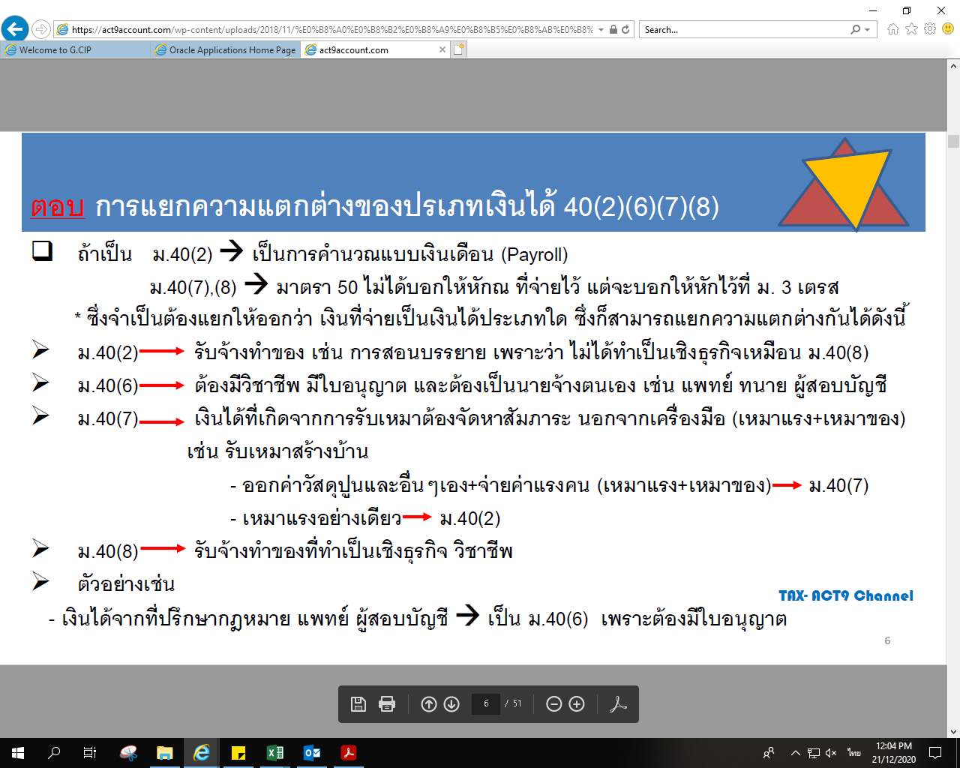

ถ้าไม่มีใบอนุญาติเข้าที่ 40(8) ค่ะ

